基础操作
请假流程举例：
 | 员工申请---部门经理审批-------总经理审批--------人事存档

传统流程处理： | 1，员工工号，部门，姓名，日期，天数，原因，状态（0-7）

 | 员工：0未提交，1提交
 | 部门经理：2同意，3，不同意
 | 其他如下。
 | 这样巨大的缺陷，业务一变，程序就不能使用。
因此，我们提出流程引擎，万变不变。我们只需要业务流程图，而不需要去更改源代码。

使用行业： | 1，关键业务流程：订单，报价处理，合同申请，客户电话处理，供应链管理。
 | 2，行政管理类：出差申请，加班申请，请假申请，用车申请，各种办公申请，购买申请等
 | 3，人事管理类：员工培训安排，绩效考核，职位变动处理，，员工档案信息。
 | 4，财务相关类：付款申请，应收款处理，出差报销，预算和计划申请。
 | 5，客户服务类：客户信息管理，客户投诉，请求处理，售后服务管理等。

请假流程分析： |  | 开始节点
 | 王一 | 填写请假 | 对应的表 | 1 | 请假单申请 | 王一 | 。。。
 | 王二 | 部门经理审批
 | 王五 | 总经理审批
 |  | 结束节点

 | 原因：每次执行的都是从数据库中读取的，你有我就执行。对源代码没有影响。

步骤： | 1，先将流程图画好--2，将流程图中的每一个结点的数据读取并存入表中---3，读取表中的每一条记录，处理并删除。
（本质就是解析xml文件） | 本质上就是将业务流程转为了数据库表中的数据，变成了数据操作，结束一行就可以删除（重要）。
 | 流程的推进变为数据中的数据的处理。
这个解析过程，是activiti内部自己解析放在对应的表中，共25张表。由于表的数量，项目实际要考虑成本，传统模式虽然不好，但是成本小。

项目实际中：
 | 1，整合activiti7.0
 | 2，实现业务流程建模，使用BPMN实现业务流程图。
 | 3，部署业务流程Activiti
 | 4,启动流程实例
 | 5，用户查询待办任务
 | 6，所有业务节点走完，结束流程。

支持的数据库： | h2,mysql,oracle,postgres

开始搭建并测试：maven项目 |  |  |  |  |  |  |  | 配置文件activiti.cfg.xml
 | package com.stu.test; |  |  |  |  |  |  | <?xml version="1.0" encoding="UTF-8"?>
 |  |  |  |  |  |  |  | <beans xmlns="http://www.springframework.org/schema/beans"
 | import org.activiti.engine.ProcessEngine; |  |  |  |  |  |  | xmlns:xsi="http://www.w3.org/2001/XMLSchema-instance"
 | import org.activiti.engine.ProcessEngineConfiguration; |  |  |  |  |  |  | xsi:schemaLocation="http://www.springframework.org/schema/beans http://www.springframework.org/schema/beans/spring-beans.xsd">
 | import org.junit.Test; |  |  |  |  |  |  | <!--配置数据源，activiti使用单独启动方式-->
 |  |  |  |  |  |  |  | <!-- bean的名称不能变 -->
 | /** |  |  |  |  |  |  | <bean id="processEngineConfiguration" class="org.activiti.engine.impl.cfg.StandaloneProcessEngineConfiguration">
 | * 测试activiti表的生成 |  |  |  |  |  |  | <property name="jdbcUrl" value="jdbc:postgresql://localhost/db_activiti" />
 | */ |  |  |  |  |  |  | <property name="jdbcDriver" value="org.postgresql.Driver" />
 | public class ActivitiTest { |  |  |  |  |  |  | <property name="jdbcUsername" value="postgres" />
 |  |  |  |  |  |  |  | <property name="jdbcPassword" value="zhouyi" />
 | @Test |  |  |  |  |  |  | <!-- 数据库表存在，则去创建，有则不创建 -->
 | public void testTable() { |  |  |  |  |  |  | <property name="databaseSchemaUpdate" value="true" />
 | // 创建一个ProcessEngineConfiguration对象 |  |  |  |  |  |  | </bean>
 | ProcessEngineConfiguration engineConfiguration = ProcessEngineConfiguration. |  |  |  |  |  |  | </beans>
 | createProcessEngineConfigurationFromResource("activiti.cfg.xml");
 | // 创建ProcessEngine
 | ProcessEngine processEngine = engineConfiguration.buildProcessEngine();
 | // 测试引擎是否创建成功。
 | System.out.println(processEngine);
 | }
 | }
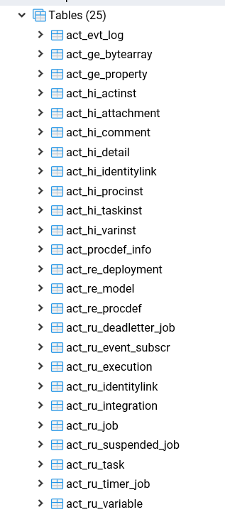
 | 日志结果：log4j.properties |  |  |  |  |  |  |  |  | 数据库结果：
 | ### set log levels ###
 | log4j.rootLogger = debug,stdout,D,E

 | log4j.appender.stdout = org.apache.log4j.ConsoleAppender
 | log4j.appender.stdout.Target = System.out
 | log4j.appender.stdout.layout = org.apache.log4j.PatternLayout
 | log4j.appender.stdout.layout.ConversionPattern = [%-5p] %d{yyyy-MM-dd HH:mm:ss,SSS} method:%l%n%m%n

 | log4j.appender.D = org.apache.log4j.DailyRollingFileAppender
 | log4j.appender.D.File = F://logs/log.log
 | log4j.appender.D.Append = true
 | log4j.appender.D.Threshold = DEBUG
 | log4j.appender.D.layout = org.apache.log4j.PatternLayout
 | log4j.appender.D.layout.ConversionPattern = %-d{yyyy-MM-dd HH:mm:ss} [ %t:%r ] - [ %p ] %m%n
 | log4j.appender.E = org.apache.log4j.DailyRollingFileAppender
 | log4j.appender.E.File =F://logs/error.log
 | log4j.appender.E.Append = true
 | log4j.appender.E.Threshold = ERROR
 | log4j.appender.E.layout = org.apache.log4j.PatternLayout
 | log4j.appender.E.layout.ConversionPattern = %-d{yyyy-MM-dd HH:mm:ss} [ %t:%r ] - [ %p ] %m%n

对25张表的分析： | act_re_*: 表示repository。这个前缀的表包含了流程的定义和流程静态文件（图片，规则，等等）
 | act_ru_*: 表示runtime。这些事运行时的表，包含流程实例，任务，变量，异步任务等运行中的数据；activiti
 |  | 只在流程实例执行过程中保存这些数据，在流程结束时就会删除这些记录。这样保证了运行速度。
 | act_hi_*: 表示history。这些表包含历史数据，比如历史流程实例，变量，任务等等。
 | act_ge_*: 表示general。通用数据，用于不同的场景。

 | 同样可以创建表：
 |  | package com.stu.test;

 |  | import org.activiti.engine.*; |  |  |  |  |  |  |  |  |  | 这25张表存的支持流程运行本身的过程。
 |  | import org.junit.Test; |  |  |  |  |  |  |  |  |  | 其他的信息存在系统的表中。
 |  |  |  |  |  |  |  |  |  |  |  | 比如：请假表：请假人，原因，时间。和activiti本身无关。
 |  | /** |  |  |  |  |  |  |  |  |  | 那么问题就来了？这样的逻辑就必须将activiti和本地表关联起来。
 |  | * 测试activiti表的生成
 |  | */ |  |  |  |  |  |  |  |  |  | 关联方式：bussinessKey（业务主键)
 |  | public class ActivitiTest {

 |  | @Test
 |  | public void testTable() {
 |  | // 前提条件，配置文件都是默认的名称activiti.cfg.xml bean的id = processEngineConfiguration
 |  | ProcessEngine processEngine = ProcessEngines.getDefaultProcessEngine();
 |  | System.out.println(processEngine);
 |  | }
 |  | }
通过service去操数据： | RepositoryService: Manages Deployments
（操作上面的表） | RuntimeService: For starting and searching ProcessInstances
 | TaskService: Exposes operations to manage human (standalone) Tasks, such as claiming, completing and assigning tasks
 | IdentityService: Used for managing Users, Groups and the relations between them
 | ManagementService: Exposes engine admin and maintenance operations, which have no relation to the runtime exection of business processes
 | HistoryService: Exposes information about ongoing and past process instances.
 | FormService: Access to form data and rendered forms for starting new process instances and completing tasks.
 | activiti7中IdenttyService和FormService已经删除了。

获得service方式： | 1.通过processEngine去get到。
 | 2，bean将这几个service利用bean注入。

入门级示例体验： | 1，流程定义
 | 左边画好一个简单的流程，左边是对流程的id定义：总流程和每一个步骤。
 | 可指定每一个步骤的签署名：如张三
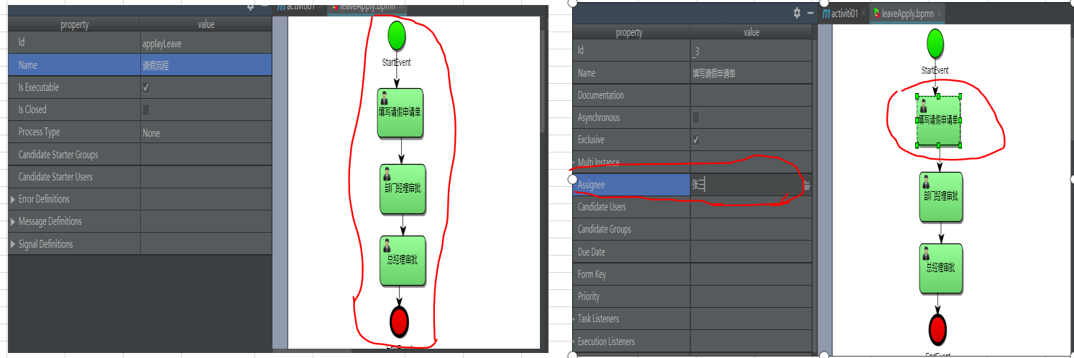

 | IDEA中转为图片存储（为普通人）：中文乱码调整
 | 后缀改为xml-》 |  |  |  |  |  |  |  |  | 导出：

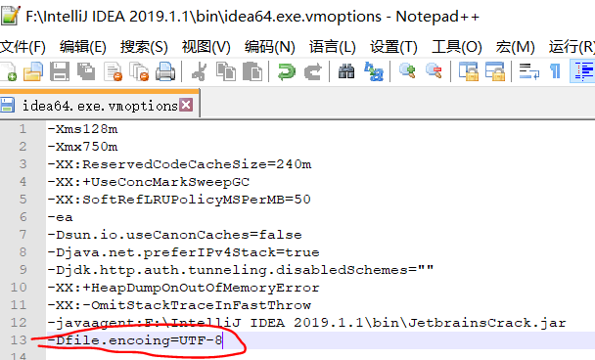
 | 最后再将xml后缀，该回bpmn。显然这是没有eclispse方便的
 |  |  |  |  |  |  |  |  |  | 中文乱码解决，重启；如果你不知道是32还是64。最好两个都添加上。
 | 2，部署流程定义（ RepositoryService）
 | package com.stu.activiti001;

 | import org.activiti.engine.ProcessEngine;
 | import org.activiti.engine.ProcessEngines;
 | import org.activiti.engine.RepositoryService;
 | import org.activiti.engine.repository.Deployment;

 | /**
 | * 流程定义部署
 | */
 | public class ActivitiDeployment {
 | // 流程定义部署
 | public static void main(String[] args) {
 | // 1,创建ProcesssEngine对象
 | ProcessEngine processEngine = ProcessEngines.getDefaultProcessEngine();
 | // 2,拿到RepositoryService实例 |  |  |  |  |  |  |  |  | 如果没生效，电脑重启。
 | RepositoryService repositoryService = processEngine.getRepositoryService();
 | // 3,进行部署
 | Deployment deployment = repositoryService.createDeployment().addClasspathResource("process/leaveApply.bpmn") // 添加bpmn
 | .addClasspathResource("process/leaveApply.png") // 添加png
 | .name("请假流程")
 | .deploy();
 | // 4，输出部署的信息（测试部署的结果）
 | System.out.println(deployment.getId());
 | }
 | }
 | 查看表结果：
 | 部署影响的表：act_ge_bytearray，act_re_deployment，act_re_procdef三张表
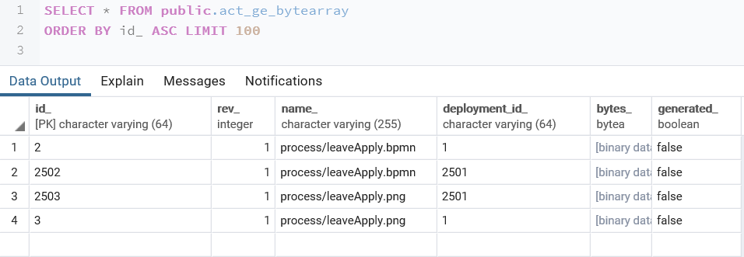

 | 3，启动一个流程实例（RuntimeService）
 | package com.stu.activiti001;

 | import org.activiti.engine.ProcessEngine;
 | import org.activiti.engine.ProcessEngines;
 | import org.activiti.engine.RuntimeService;
 | import org.activiti.engine.runtime.ProcessInstance;

 | /**
 | * 启动流程实例
 | */
 | public class ActivitiStartRun {
 | public static void main(String[] args) {
 | // 1,创建ProcesssEngine对象
 | ProcessEngine processEngine = ProcessEngines.getDefaultProcessEngine();
 | // 2,拿到RepositoryService实例
 | RuntimeService runtimeService = processEngine.getRuntimeService();
 | // 3,创建流程实例,可根据ID、key，这些都可在act_re_procdef看到，bpmn文件亦可。
 | ProcessInstance instance = runtimeService.startProcessInstanceByKey("applayLeave");
 | // 4，测试输出
 | System.out.println("流程部署ID:" + instance.getDeploymentId());
 | System.out.println("流程实例ID:" + instance.getId());
 | }
 | }

 | 影响的表：
 | act_hi_actinst
 | act_hi_identitylink |  | 参与者信息
 | act_hi_procinst |  | 流程实例
 | act_hi_taskinst |  | 任务实例
 | act_ru_execution |  | 执行表
 | act_ru_identitylink |  | 参与者信息
 | act_ru_task |  | 任务表(只存当前正在走的节点)

 | 4，任务查询（TaskService） |  |  |  |  |  |  |  | 输出结果：
 | package com.stu.activiti001;

 | import org.activiti.engine.ProcessEngine;
 | import org.activiti.engine.ProcessEngines;
 | import org.activiti.engine.TaskService;
 | import org.activiti.engine.task.Task;

 | import java.util.List;

 | public class ActivitiTaskQuery {
 | public static void main(String[] args) {
 | // 1,创建ProcesssEngine对象
 | ProcessEngine processEngine = ProcessEngines.getDefaultProcessEngine();
 | // 2,得到taskservice对象
 | TaskService taskService = processEngine.getTaskService();
 | // 3,根据流程定义的key，负责人assignee来实现当前用户的任务列表查询
 | List<Task> taskList = taskService.createTaskQuery().processDefinitionKey("applayLeave")
 | .taskAssignee("张三")
 | .list();
 | // 测试结果
 | for (Task task : taskList) {
 | System.out.println("流程实例的id" + task.getProcessInstanceId());
 | System.out.println("任务id" + task.getId());
 | System.out.println("任务负责人id" + task.getAssignee());
 | System.out.println("任务名称id" + task.getName());
 | }
 | }
 | }

 | 5，任务处理 |  |  |  |  |  |  | 查看数据库（不止这张表的变化）
 | package com.stu.activiti001;

 | import org.activiti.engine.ProcessEngine;
 | import org.activiti.engine.ProcessEngines;
 | import org.activiti.engine.TaskService;

 | public class ActivitiTaskComplete {
 | public static void main(String[] args) {
 | // 1,创建ProcesssEngine对象
 | ProcessEngine processEngine = ProcessEngines.getDefaultProcessEngine();
 | // 2,得到taskservice对象
 | TaskService taskService = processEngine.getTaskService();
 | // 3,处理任务，结合当前用户任务列表查询的任务ID：5005
 | taskService.complete("5005"); // 执行完，回去更新endtime时间，更新表、并去到下一个任务
 | }
 | }

 | 之后的过程同样处理，直到执行完。

 | 例子：
 | package com.stu.activiti001;

 | import org.activiti.engine.ProcessEngine;
 | import org.activiti.engine.ProcessEngines;
 | import org.activiti.engine.TaskService;
 | import org.activiti.engine.task.Task;

 | public class ActivitiTaskComplete {
 | public static void main(String[] args) {
 | // 1,创建ProcesssEngine对象
 | ProcessEngine processEngine = ProcessEngines.getDefaultProcessEngine();
 | // 2,得到taskservice对象
 | TaskService taskService = processEngine.getTaskService();
 | // 3，查询当前用户的任务 单个结果：singleResult() 多个结果：list()
 | Task task = taskService.createTaskQuery().processDefinitionKey("applayLeave").taskAssignee("张三").singleResult();
 | // 3,处理任务，拿到任务ID，执行
 | taskService.complete(task.getId());
 | }
 | }

压缩包形式实现： | 将bpmn和png压缩成zip文件
 | 1，zip文件部署
 | package com.stu.activiti001;

 | import org.activiti.engine.ProcessEngine;
 | import org.activiti.engine.ProcessEngines;
 | import org.activiti.engine.RepositoryService;
 | import org.activiti.engine.repository.Deployment;

 | import java.io.InputStream;
 | import java.util.zip.ZipInputStream;

 | /**
 | * 流程定义部署
 | */
 | public class ActivitiDeployment {
 | // 流程定义部署
 | public static void main(String[] args) {
 | // 1,创建ProcesssEngine对象
 | ProcessEngine processEngine = ProcessEngines.getDefaultProcessEngine();
 | // 2,拿到RepositoryService实例
 | RepositoryService repositoryService = processEngine.getRepositoryService();
 | // 3，转为ZipInputStream的对象
 | InputStream is = ActivitiDeployment.class.getClassLoader().getResourceAsStream("process/process.zip");
 | // 4,将input流转为zipinutstream
 | ZipInputStream zipInputStream = new ZipInputStream(is);
 | // 3,进行部署
 | Deployment deployment = repositoryService.createDeployment().addZipInputStream(zipInputStream)
 | .deploy();
 | // 4，输出部署的信息（测试部署的结果）
 | System.out.println(deployment.getId());
 | }
 | }

流程定义： | ProcessDefinitionQuery查询器
 | package com.stu.activiti002;

 | import org.activiti.engine.ProcessEngine;
 | import org.activiti.engine.ProcessEngines;
 | import org.activiti.engine.RepositoryService;
 | import org.activiti.engine.TaskService;
 | import org.activiti.engine.repository.ProcessDefinition;
 | import org.activiti.engine.repository.ProcessDefinitionQuery;
 | import org.activiti.engine.task.Task;

 | import java.util.List;

 | public class ActivitiTaskComplete {
 | public static void main(String[] args) {
 | // 1,创建ProcesssEngine对象
 | ProcessEngine processEngine = ProcessEngines.getDefaultProcessEngine();
 | // 2,得到taskservice对象
 | RepositoryService repositoryService = processEngine.getRepositoryService();
 | // 3，得到ProcessDefinitionQuery流程定义查询器
 | ProcessDefinitionQuery processDefinitionQuery = repositoryService.createProcessDefinitionQuery();
 | // 4，设置条件，并查出当前所有的流程定义,并根据条件排序
 | List<ProcessDefinition> processDefinitionList = processDefinitionQuery.processDefinitionKey("applayLeave").
 | orderByProcessDefinitionVersion().desc().list();
 | // 5，输出流程定义信息(测试)
 | for (ProcessDefinition definition : processDefinitionList) {
 | System.out.println("流程实例的id" + definition.getKey());
 | System.out.println("任务id" + definition.getId());
 | System.out.println("任务负责人id" + definition.getVersion());
 | System.out.println("任务名称id" + definition.getName());
 | System.out.println("任务名称id" + definition.getDeploymentId());
 | }}
 | }

流程定义的删除： | 注意事项：正在执行的，但正在执行中，如果去删除，则这部分记录就会删除失败。 |  |  |  |  |  |  |  |  |  | 解决办法：强制删除，true代表级联删除。
 | package com.stu.activiti002; |  |  |  |  |  |  |  |  |  | repositoryService.deleteDeployment(definition.getDeploymentId()，true);

 | import org.activiti.engine.ProcessEngine;
 | import org.activiti.engine.ProcessEngines;
 | import org.activiti.engine.RepositoryService;
 | import org.activiti.engine.repository.ProcessDefinition;
 | import org.activiti.engine.repository.ProcessDefinitionQuery;

 | import java.util.List;

 | public class ActivitiDelete {
 | public static void main(String[] args) {
 | // 1,创建ProcesssEngine对象
 | ProcessEngine processEngine = ProcessEngines.getDefaultProcessEngine();
 | // 2,拿到RepositoryService实例
 | RepositoryService repositoryService = processEngine.getRepositoryService();
 | ProcessDefinitionQuery processDefinitionQuery = repositoryService.createProcessDefinitionQuery();
 | // 4，设置条件，并查出当前所有的流程定义,并根据条件排序
 | List<ProcessDefinition> processDefinitionList = processDefinitionQuery.processDefinitionKey("applayLeave").
 | orderByProcessDefinitionVersion().desc().list();
 | // 5，输出流程定义信息(测试)
 | for (ProcessDefinition definition : processDefinitionList) {
 | System.out.println("流程实例的id" + definition.getKey());
 | System.out.println("任务id" + definition.getId());
 | System.out.println("任务负责人id" + definition.getVersion());
 | System.out.println("任务名称id" + definition.getName());
 | System.out.println("任务名称id" + definition.getDeploymentId());

 | // 6,执行删除流程定义 参数：流程部署的ID
 | repositoryService.deleteDeployment(definition.getDeploymentId());
 | }

 | }
 | }

流程定义资源查询 | 用户想查看请假流程具体有哪些步骤要走。
（查询获取bpmn和png文件） | 1，activiti利用；2，利用使用JDBC对blob文件的读取；3.利用commons-io包；
 | package com.stu.activiti002;

 | import org.activiti.engine.ProcessEngine;
 | import org.activiti.engine.ProcessEngines;
 | import org.activiti.engine.RepositoryService;
 | import org.activiti.engine.repository.ProcessDefinition;
 | import org.activiti.engine.repository.ProcessDefinitionQuery;
 | import org.apache.commons.io.IOUtils;

 | import java.io.FileOutputStream;
 | import java.io.InputStream;
 | import java.io.OutputStream;

 | /**
 | * 下载到：C:\Users\zy962\Desktop\临时备份
 | */
 | public class queryBPMNAndPng {

 | public static void main(String[] args) throws Exception {
 | ProcessEngine processEngine = ProcessEngines.getDefaultProcessEngine();
 | RepositoryService repositoryService = processEngine.getRepositoryService();
 | ProcessDefinitionQuery processDefinitionQuery = repositoryService.createProcessDefinitionQuery();
 | processDefinitionQuery.processDefinitionKey("applayLeave");
 | ProcessDefinition processDefinition = processDefinitionQuery.singleResult();
 | // 流程id
 | String deploymentId = processDefinition.getDeploymentId();
 | // outputstream流输出 pngIs图片 BPMNis
 | InputStream pngIs = repositoryService.getResourceAsStream(deploymentId,processDefinition.getDiagramResourceName());
 | InputStream BPMNis = repositoryService.getResourceAsStream(deploymentId,processDefinition.getResourceName());

 | // 输出路径创建
 | OutputStream pngOs = new FileOutputStream("C:\\Users\\zy962\\Desktop\\临时备份\\" + processDefinition.getDiagramResourceName());
 | OutputStream BPMNos = new FileOutputStream("C:\\Users\\zy962\\Desktop\\临时备份\\" + processDefinition.getResourceName());

 | // 利用commons-io
 | IOUtils.copy(pngIs, pngOs);
 | IOUtils.copy(BPMNis, BPMNos);

 | // 关闭流
 | pngOs.close();
 | BPMNos.close();
 | pngIs.close();
 | BPMNis.close();
 | }
 | }

查询流程历史 | HistoryService
 | package com.stu.activiti002;

 | import org.activiti.engine.HistoryService;
 | import org.activiti.engine.ProcessEngine;
 | import org.activiti.engine.ProcessEngines;
 | import org.activiti.engine.history.HistoricActivityInstance;
 | import org.activiti.engine.history.HistoricActivityInstanceQuery;

 | import java.util.List;

 | public class HistoryQuery {
 | public static void main(String[] args) {
 | ProcessEngine processEngine = ProcessEngines.getDefaultProcessEngine();
 | HistoryService historyService = processEngine.getHistoryService();
 | // 获得历史查询器
 | HistoricActivityInstanceQuery historicActivityInstanceQuery = historyService.createHistoricActivityInstanceQuery();
 | // 设置查询条件
 | historicActivityInstanceQuery.processInstanceId("5001");
 | // 执行查询,并按时间排序
 | List<HistoricActivityInstance> lists = historicActivityInstanceQuery.
 | orderByHistoricActivityInstanceStartTime().
 | asc().list();
 | }
 | }
a------------------------------(流程是怎么一步一步走的)基础部分结束了-------------------------------------a

实际项目中的整合逻辑 |  |  |  |  |  |  |  |  | Activiti流程： 业务表25张。如何关联？ 某张表中也含ID（主键）来关联 具体来说就是act_ru_excution存储有business_key_
 | 人事系统： 请假申请流程.请假表： 请假人 请假原因 请假开始时间 请假结束时间 请假类型 交通费申请流程.交通费表 ......
 |  |  |  | 即是：bussiniessKey（业务标识）

 |  |  |  | 请假表：applyLeave
 |  |  |  | ID(主键) | name | endtime | startime....
 |  |  |  | 11 | xxx | 20190701 | 20190601

关联代码 | 启动流程并带入businessKey
 | package com.stu.activiti002; |  |  |  |  |  |  |  | 数据库结果：

 | import org.activiti.engine.ProcessEngine;
 | import org.activiti.engine.ProcessEngines;
 | import org.activiti.engine.RuntimeService;
 | import org.activiti.engine.runtime.ProcessInstance;

 | // 启动流程实例，并添加进businessKey
 | public class AddbussniessKey {
 | public static void main(String[] args) {
 | ProcessEngine processEngine = ProcessEngines.getDefaultProcessEngine();
 | RuntimeService runtimeService = processEngine.getRuntimeService();
 | // 启动流程实例，同时还要指定业务标识businessKey
 | // 第一个参数：流程定义key;第二个参数：业务标识businessKey(1001:某一条请假单的ID主键)。
 | ProcessInstance processInstance = runtimeService.startProcessInstanceByKey("applayLeave", "1001");
 | // 测试输出
 | System.out.println(processInstance.getBusinessKey());
 | }
 | }

问题（制度变化时） | 1,个人话或很多人没有批完的流程怎么办？
解决方式： | 采取单个/全部挂起
 | package com.stu.activiti002; |  |  |  |  |  |  |  |  | package com.stu.activiti002;

 | import org.activiti.engine.ProcessEngine; |  |  |  |  |  |  |  |  | import org.activiti.engine.ProcessEngine;
 | import org.activiti.engine.ProcessEngines; |  |  |  |  |  |  |  |  | import org.activiti.engine.ProcessEngines;
 | import org.activiti.engine.RepositoryService; |  |  |  |  |  |  |  |  | import org.activiti.engine.RuntimeService;
 | import org.activiti.engine.repository.ProcessDefinition; |  |  |  |  |  |  |  |  | import org.activiti.engine.runtime.ProcessInstance;
 | import org.activiti.engine.runtime.ProcessInstance;
 |  |  |  |  |  |  |  |  |  | /**
 | /** |  |  |  |  |  |  |  |  | * 单个流程实例挂起
 | * 将整个流程挂起 |  |  |  |  |  |  |  |  | */
 | */ |  |  |  |  |  |  |  |  | public class SuppendProcessInstance {
 | public class SuppendProcessInstance { |  |  |  |  |  |  |  |  | public static void main(String[] args) {
 | public static void main(String[] args) { |  |  |  |  |  |  |  |  | ProcessEngine processEngine = ProcessEngines.getDefaultProcessEngine();
 | ProcessEngine processEngine = ProcessEngines.getDefaultProcessEngine(); |  |  |  |  |  |  |  |  | // 2,拿到RepositoryService实例
 | // 2,拿到RepositoryService实例 |  |  |  |  |  |  |  |  | RuntimeService runtimeService = processEngine.getRuntimeService();
 | RepositoryService repositoryService = processEngine.getRepositoryService(); |  |  |  |  |  |  |  |  | ProcessInstance processInstance = runtimeService.createProcessInstanceQuery().
 | ProcessDefinition definition = repositoryService.createProcessDefinitionQuery(). |  |  |  |  |  |  |  |  | processInstanceBusinessKey("applayLeave").singleResult();
 | processDefinitionKey("applayLeave").singleResult(); |  |  |  |  |  |  |  |  | // 得到当前流程定义的实例是否为暂停阶段
 | // 得到当前流程定义的实例是否为暂停阶段 |  |  |  |  |  |  |  |  | boolean suppend = processInstance.isSuspended();
 | boolean suppend = definition.isSuspended(); |  |  |  |  |  |  |  |  | if (suppend) {
 | if (suppend) { |  |  |  |  |  |  |  |  | // 暂停，就可以激活 true表示激活
 | // 暂停，就可以激活 true表示激活 |  |  |  |  |  |  |  |  | runtimeService.activateProcessInstanceById(processInstance.getId());
 | repositoryService.activateProcessDefinitionById(definition.getDeploymentId(), true, null); |  |  |  |  |  |  |  |  | } else {
 | } else { |  |  |  |  |  |  |  |  | // true表示挂起
 | // true表示挂起 |  |  |  |  |  |  |  |  | runtimeService.suspendProcessInstanceById(processInstance.getId());
 | repositoryService.suspendProcessDefinitionById(definition.getDeploymentId(), true, null); |  |  |  |  |  |  |  |  | }
 | } |  |  |  |  |  |  |  |  | }
 | } |  |  |  |  |  |  |  |  | }
 | }

流程任务+网关
任务分配的方式：
个人任务分配： | 基础操作中，我们是给结点固定的asignee。显然这样是不灵活的，经理也有各个部门的经理，请假用的也是一个流程。
 | 解决方式：
 | 利用UEL表达式：例如：将张三换成${asignee},谁登陆就是asignee
 | 利用EL表达式：如果是对象的话，${user.asignee}

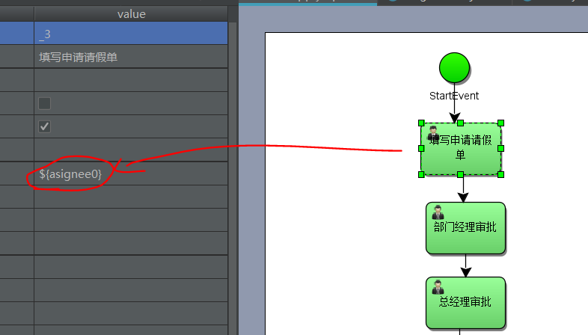
实现： | package com.stu.activiti002;

 | import org.activiti.engine.ProcessEngine;
 | import org.activiti.engine.ProcessEngines;
 | import org.activiti.engine.RuntimeService;
 | import org.activiti.engine.runtime.ProcessInstance;

 | import java.util.HashMap;
 | import java.util.Map;

 | /**
 | * 动态设置assignee值
 | */
 | public class AsigneeUEL {
 | public static void main(String[] args) {
 | ProcessEngine processEngine = ProcessEngines.getDefaultProcessEngine();
 | RuntimeService runtimeService = processEngine.getRuntimeService();

 | // 设置map（assignee取值） 模拟value页面传过来
 | Map<String, Object> map = new HashMap<String, Object>();
 | map.put("asignee0", "张三");
 | map.put("asignee1", "李四");
 | map.put("asignee2", "王五");
 | // 启动流程，并
 | ProcessInstance processInstance = runtimeService.startProcessInstanceByKey("applayLeave", map);
 | // 测试结果
 | System.out.println(processInstance.getName());
 | }
 | }

流程变量： | 请假流程中，请假流程中间可以驳回；或直接同意，后面的审批便不要了。
 | 这些就是通过流程变量来控制的。
 | 支持的数据类型：string，integer,short,boolean,date,binary,serializable(说明传入对象pojo需要序列化)

 | 流程变量的作用域：
 | 默认（global变量）就是当前运行流程实例，流程结束，流程变量结束。例如每一个用户进来的请假天数。
 | 单个结点上的变量：local变量

 | 流程变量的使用方法：
 | 设置流程变量，利用UEL表达式。
 | 如果UEL表达式结果类型为true，决定流程走向

实际案例： | 需求：填写申请请假单，部门经理审批，请假天数不超过1天，则直接由人事存档，否则总经理审批再到人事存档。
 | 设计bpmn图
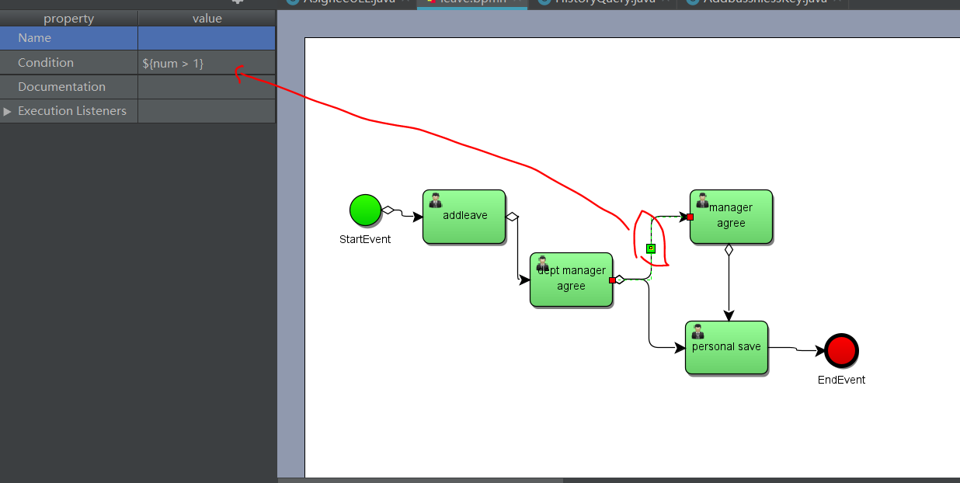

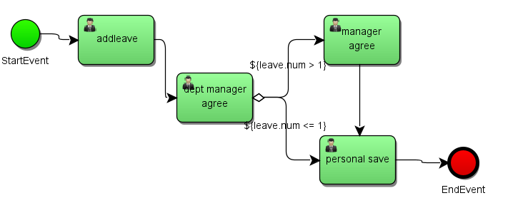

代码实例（方式0）：从左到右，从上到下。 |  |  |  |  |  |  |  |  | package com.stu.activiti003;
import java.io.Serializable; |  |  | package com.stu.activiti003;
import java.util.Date; |  |  |  |  |  |  |  |  | import org.activiti.engine.ProcessEngine;
 |  |  | import org.activiti.engine.ProcessEngine; |  |  |  |  |  | import org.activiti.engine.ProcessEngines;
/** |  |  | import org.activiti.engine.ProcessEngines; |  |  |  |  |  | import org.activiti.engine.RuntimeService;
* 请假实体类,对象的话必须实现Serializable |  |  | import org.activiti.engine.RepositoryService; |  |  |  |  |  | import org.activiti.engine.runtime.ProcessInstance;
*/ |  |  | import org.activiti.engine.repository.Deployment; |  |  |  |  |  | import org.apache.ibatis.reflection.SystemMetaObject;
public class Leave implements Serializable {
 |  |  | /** |  |  |  |  |  | import java.util.HashMap;
 |  |  | * 部署流程 |  |  |  |  |  | import java.util.Map;
 |  |  | */
private Integer id; |  |  | public class VariableSet { |  |  |  |  |  | /**
// 请假人名 |  |  | // 部署流程 |  |  |  |  |  | * 启动流程，并部署流程变量
private String leaveName; |  |  | public static void main(String[] args) { |  |  |  |  |  | */
// 开始时间 |  |  | ProcessEngine processEngine = ProcessEngines.getDefaultProcessEngine(); |  |  |  |  |  | public class RunVariable {
private Date startTime; |  |  | RepositoryService repositoryService = processEngine.getRepositoryService(); |  |  |  |  |  | public static void main(String[] args) {
// 结束时间 |  |  | Deployment deployment = repositoryService.createDeployment() |  |  |  |  |  | ProcessEngine processEngine = ProcessEngines.getDefaultProcessEngine();
private Date endTime; |  |  | .addClasspathResource("process/leave.bpmn") |  |  |  |  |  | RuntimeService runtimeService = processEngine.getRuntimeService();
// 请假理由 |  |  | .addClasspathResource("process/leave.png") |  |  |  |  |  | Map<String, Object> variable = new HashMap<String, Object>();
private String leaveReason; |  |  | .name("请假流程") |  |  |  |  |  | Leave leave = new Leave();
// 请假天数 |  |  | .deploy(); // 报错Errors while parsing，运行编码GBK？ |  |  |  |  |  | leave.setNum(1F); // 1天
private Float num; |  |  | System.out.println(deployment.getName()); |  |  |  |  |  | variable.put("variable", leave);
 |  |  | } |  |  |  |  |  | // 启动，并设置流程变量
// 请假类型 |  |  | } |  |  |  |  |  | ProcessInstance instance = runtimeService.startProcessInstanceByKey("myProcess_1", variable);
private String type; |  |  |  |  |  |  |  |  | // 测试输出
 |  |  |  |  |  |  |  |  | System.out.print(instance.getName());
 |  |  |  |  |  |  |  |  | }
 |  |  |  |  | 说明： |  |  |  | }
package com.stu.activiti003; |  |  |  |  | 这里有个问题，就是Assignee，从新打开时看不到的，将后缀改为xml即可看到。

import org.activiti.engine.ProcessEngine;
import org.activiti.engine.ProcessEngines;
import org.activiti.engine.TaskService;
import org.activiti.engine.task.Task;

/**
* 执行任务，判断流程变量的请假天数并处理。
*/
public class RunTask {
public static void main(String[] args) {
ProcessEngine processEngine = ProcessEngines.getDefaultProcessEngine();
TaskService taskService = processEngine.getTaskService();
// 查询任务,taskAssignee更换逐步执行
Task task = taskService.createTaskQuery().processDefinitionKey("myProcess_1")
.taskAssignee("zhangsan").singleResult();
// 判断流程任务task != null, 则有任务可以执行
if (task != null) {
taskService.complete(task.getId());
}
// 测试
System.out.print("任务完成");
}
}

方式1：启动不赋值，执行任务并赋值

package com.stu.activiti003; |  |  |  |  |  | package com.stu.activiti003;

import org.activiti.engine.ProcessEngine; |  |  |  |  |  | import org.activiti.engine.ProcessEngine;
import org.activiti.engine.ProcessEngines; |  |  |  |  |  | import org.activiti.engine.ProcessEngines;
import org.activiti.engine.RuntimeService; |  |  |  |  |  | import org.activiti.engine.TaskService;
import org.activiti.engine.runtime.ProcessInstance; |  |  |  |  |  | import org.activiti.engine.task.Task;
import org.apache.ibatis.reflection.SystemMetaObject;
 |  |  |  |  |  | import java.util.HashMap;
import java.util.HashMap; |  |  |  |  |  | import java.util.Map;
import java.util.Map;
 |  |  |  |  |  | /**
/** |  |  |  |  |  | * 执行任务，判断流程变量的请假天数并处理。
* 启动流程，并部署流程变量 |  |  |  |  |  | */
*/ |  |  |  |  |  | public class RunTask {
public class RunVariable { |  |  |  |  |  | public static void main(String[] args) {
public static void main(String[] args) { |  |  |  |  |  | ProcessEngine processEngine = ProcessEngines.getDefaultProcessEngine();
ProcessEngine processEngine = ProcessEngines.getDefaultProcessEngine(); |  |  |  |  |  | TaskService taskService = processEngine.getTaskService();
RuntimeService runtimeService = processEngine.getRuntimeService(); |  |  |  |  |  | // 查询任务,taskAssignee更换逐步执行
// 只启动 |  |  |  |  |  | Task task = taskService.createTaskQuery().processDefinitionKey("myProcess_1")
ProcessInstance instance = runtimeService.startProcessInstanceByKey("myProcess_1"); |  |  |  |  |  | .taskAssignee("zhangsan").singleResult();
// 测试输出 |  |  |  |  |  | // 判断流程任务task != null, 则有任务可以执行
System.out.print(instance.getName()); |  |  |  |  |  | Map<String, Object> variable = new HashMap<String, Object>();
} |  |  |  |  |  | Leave leave = new Leave();
} |  |  |  |  |  | leave.setNum(5F); // 5天
 |  |  |  |  |  | variable.put("variable", leave);
 |  |  |  |  |  | if (task != null) {
 |  |  |  |  |  | taskService.complete(task.getId(), variable);
 |  |  |  |  |  | }
 |  |  |  |  |  | // 测试
 |  |  |  |  |  | System.out.print("任务完成");
 |  |  |  |  |  | }
 |  |  |  |  |  | }

方式2：通过流程id设置流程变量（必须时当前执行ID）

package com.stu.activiti003;

import org.activiti.engine.ProcessEngine;
import org.activiti.engine.ProcessEngines;
import org.activiti.engine.RuntimeService;
import org.activiti.engine.runtime.ProcessInstance;
import org.apache.ibatis.reflection.SystemMetaObject;

import java.util.HashMap;
import java.util.Map;

/**
* 启动流程，并部署流程变量
*/
public class RunVariable {
public static void main(String[] args) {
ProcessEngine processEngine = ProcessEngines.getDefaultProcessEngine();
RuntimeService runtimeService = processEngine.getRuntimeService();
// 只启动，通过ID设置
Leave leave = new Leave();
leave.setNum(1F); // 1天
// 通过实例ID来设置流程变量,可设置单个/多个 runtimeService.setVariables("2501","leave", leave);
// 2501:流程变量ID; leave:流程中设置.对象； leave:传入的对象
runtimeService.setVariable("2501","leave", leave);
ProcessInstance instance = runtimeService.startProcessInstanceByKey("myProcess_1");
// 测试输出
System.out.print(instance.getName());
}
}

Local流程变量设置：（作用场景由局限性）
 | 只作用与当前结点
 | runtimeService.setVariableLocal("2501","leave", leave);

组任务：（现实：一个任务可以由多个人审批都是可以的）
 | 设置任务候选人，Candidate Users,用逗号隔开。 |  |  |  |  | leave.bpmn.xml

 | 办理组任务：
 | 1,查询组任务:指定候选人，查询改候选人的待办任务，但是不能直接办理任务（因为可能两个人同时执行）
 | 2，拾取任务：该组所有人都能拾取任务，将候选人的组任务变成个人任务，原来的候选人变成该任务的负责人。如果拾取后不想执行该任务，拾取的任务，归还到组，将个人任务变成组任务。
 | 3，查询个人任务：根据Assignee查询用户负责的个人任务
 | 4，办理个人任务。
 |  |  |  |  |  |  | 归还组任务：
 | package com.stu.activiti003; |  |  |  |  |  | package com.stu.activiti003;

 | import org.activiti.engine.ProcessEngine; |  |  |  |  |  | import org.activiti.engine.ProcessEngine;
 | import org.activiti.engine.ProcessEngines; |  |  |  |  |  | import org.activiti.engine.ProcessEngines;
 | import org.activiti.engine.TaskService; |  |  |  |  |  | import org.activiti.engine.TaskService;
 | import org.activiti.engine.task.Task; |  |  |  |  |  | import org.activiti.engine.task.Task;

 | /** |  |  |  |  |  | /**
 | * 组任务执行 |  |  |  |  |  | * 组任务执行
 | */ |  |  |  |  |  | */
 | public class RunTask { |  |  |  |  |  | public class RunTask {
 | public static void main(String[] args) { |  |  |  |  |  | public static void main(String[] args) {
 | ProcessEngine processEngine = ProcessEngines.getDefaultProcessEngine(); |  |  |  |  |  | ProcessEngine processEngine = ProcessEngines.getDefaultProcessEngine();
 | TaskService taskService = processEngine.getTaskService(); |  |  |  |  |  | TaskService taskService = processEngine.getTaskService();
 | // 查询任务 |  |  |  |  |  | // 查询任务
 | // 候选用户 |  |  |  |  |  | // 候选用户
 | String candidateUsers = "lisi"; |  |  |  |  |  | String candidateUsers = "lisi";
 | Task tasks = taskService.createTaskQuery().processDefinitionKey("myProcess_1") |  |  |  |  |  | Task tasks = taskService.createTaskQuery().processDefinitionKey("myProcess_1")
 | .taskCandidateOrAssigned(candidateUsers).singleResult(); |  |  |  |  |  | .taskCandidateOrAssigned(candidateUsers).singleResult();
 | // 判断流程任务task != null, 则拾取组任务 |  |  |  |  |  | // 判断流程任务task != null, 则拾取组任务
 | if (tasks != null) { |  |  |  |  |  | if (tasks != null) {
 | taskService.claim(tasks.getId(), candidateUsers); // 这部执行完，将从候选人变成执行者，数据库可查看 |  |  |  |  |  | taskService.claim(tasks.getId(), candidateUsers); // 这部执行完，将从候选人变成执行者，数据库可查看
 | System.out.println("任务拾取完毕，但是任务还没有执行"); |  |  |  |  |  | System.out.println("任务拾取完毕，但是任务还没有执行");
 | } |  |  |  |  |  | }
 | // 负责人查询，执行任务 |  |  |  |  |  | // 归还任务，设置为null即可
 | // 负责人用户 |  |  |  |  |  | String assignee = "lisi";
 | String assignee = "lisi"; |  |  |  |  |  | Task task = taskService.createTaskQuery().processDefinitionKey("myProcess_1")
 | Task task = taskService.createTaskQuery().processDefinitionKey("myProcess_1") |  |  |  |  |  | .taskAssignee(assignee).singleResult();
 | .taskAssignee(assignee).singleResult(); |  |  |  |  |  | // 判断流程任务task != null, 则拾取组任务
 | // 判断流程任务task != null, 则拾取组任务 |  |  |  |  |  | if (tasks != null) {
 | if (tasks != null) { |  |  |  |  |  | taskService.complete(task.getId(), null);
 | taskService.complete(task.getId()); |  |  |  |  |  | }
 | System.out.println("任务执行完毕"); |  |  |  |  |  | }
 | } |  |  |  |  |  | }
 | }
 | }

 | 任务交接：任务的负责人将任务交给其他候选人
 | // 任务交接，设置为对应候选人即可
 | String assignee = "lisi"; // 负责人
 | Task task = taskService.createTaskQuery().processDefinitionKey("myProcess_1")
 | .taskAssignee(assignee).singleResult();
 | // 判断流程任务task != null, 则将负责人换为baba
 | if (tasks != null) {
 | taskService.setAssignee(task.getId(), "baba"); // 任务交接
 | }

网关：
 | 1，排他网关：也叫异或网关，当流程执行到这个网关，所有的分支都会判断条件是否为true,如果为true则执行该分支。排他网关只会选择一个为true执行，即是有两个也只选择一个执行。
 | 现实场景：上面的条件我们改为：leave.num > 1；leave.num > 2。如果请假天数为3，那么就就不知道谁执行。
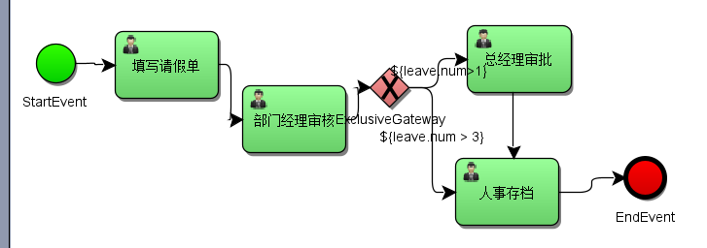
 |  |  |  |  |  |  | 四个网关：

 | 原先都没有给以一个完整的过程，这里跟一个。 |  |  |  |  |  | 以下数据库截图也并非全，表达意思，如果想要全，自己逐一查看run。
 | package com.stu.activiti003; |  |  | 数据库结果：act_ge_bytearray表

 | import org.activiti.engine.ProcessEngine;
 | import org.activiti.engine.ProcessEngines;
 | import org.activiti.engine.RepositoryService;
 | import org.activiti.engine.repository.Deployment;

 | /**
 | * 部署流程
 | */
 | public class VariableSet {
 | // 部署流程
 | public static void main(String[] args) {
 | ProcessEngine processEngine = ProcessEngines.getDefaultProcessEngine();
 | RepositoryService repositoryService = processEngine.getRepositoryService(); |  |  |  |  |  | act_hi_varinst表
 | Deployment deployment = repositoryService.createDeployment()
 | .addClasspathResource("process/hello.bpmn")
 | .name("请假流程hello")
 | .deploy(); // 报错Errors while parsing，运行编码GBK？ |  |  |  | act_ru_task表
 | System.out.println(deployment.getName());
 | }
 | }

 | package com.stu.activiti003;

 | import org.activiti.engine.ProcessEngine;
 | import org.activiti.engine.ProcessEngines;
 | import org.activiti.engine.RuntimeService; |  |  | 下面是张三执行后各表数据
 | import org.activiti.engine.runtime.ProcessInstance;
 | import org.apache.ibatis.reflection.SystemMetaObject;

 | import java.util.HashMap;
 | import java.util.Map;

 | /**
 | * 启动流程，并部署流程变量
 | */
 | public class RunVariable {
 | public static void main(String[] args) {
 | ProcessEngine processEngine = ProcessEngines.getDefaultProcessEngine();
 | RuntimeService runtimeService = processEngine.getRuntimeService();
 | Map<String, Object> variable = new HashMap<String, Object>();
 | Leave leave = new Leave();
 | leave.setNum(4F); // 4天
 | variable.put("leave", leave);
 | ProcessInstance instance = runtimeService.startProcessInstanceByKey("myProcess_1", variable);
 | // 测试输出
 | System.out.print(instance.getProcessDefinitionId());
 | }
 | }

 | package com.stu.activiti003;

 | import org.activiti.engine.ProcessEngine;
 | import org.activiti.engine.ProcessEngines;
 | import org.activiti.engine.TaskService;
 | import org.activiti.engine.task.Task;

 | /**
 | * 组任务执行
 | */
 | public class RunTask {
 | public static void main(String[] args) {
 | ProcessEngine processEngine = ProcessEngines.getDefaultProcessEngine();
 | TaskService taskService = processEngine.getTaskService();

 | String assignee = "张三";
 | Task task = taskService.createTaskQuery().processDefinitionKey("myProcess_1")
 | .taskAssignee(assignee).singleResult();
 | // 判断流程任务task != null, 则拾取组任务
 | if (task != null) {
 | taskService.complete(task.getId());
 | System.out.print("该用户任务执行完毕");
 | }
 | }
 | }

 | package com.stu.activiti003;

 | import org.activiti.engine.ProcessEngine;
 | import org.activiti.engine.ProcessEngines; |  |  | 李四执行后，都满足，为什么是总经理审批呢？它会走id小的
 | import org.activiti.engine.TaskService;
 | import org.activiti.engine.task.Task;

 | /**
 | * 组任务执行
 | */
 | public class RunTask {
 | public static void main(String[] args) {
 | ProcessEngine processEngine = ProcessEngines.getDefaultProcessEngine();
 | TaskService taskService = processEngine.getTaskService();

 | String assignee = "李四";
 | Task task = taskService.createTaskQuery().processDefinitionKey("myProcess_1")
 | .taskAssignee(assignee).singleResult();
 | // 判断流程任务task != null, 则拾取组任务
 | if (task != null) {
 | taskService.complete(task.getId());
 | System.out.print("该用户任务执行完毕");
 | }
 | }
 | }
 |  |  |  | 宝宝执行后
 | package com.stu.activiti003;

 | import org.activiti.engine.ProcessEngine;
 | import org.activiti.engine.ProcessEngines;
 | import org.activiti.engine.TaskService;
 | import org.activiti.engine.task.Task;

 | /**
 | * 组任务执行
 | */
 | public class RunTask {
 | public static void main(String[] args) {
 | ProcessEngine processEngine = ProcessEngines.getDefaultProcessEngine();
 | TaskService taskService = processEngine.getTaskService();

 | String assignee = "宝宝";
 | Task task = taskService.createTaskQuery().processDefinitionKey("myProcess_1")
 | .taskAssignee(assignee).singleResult();
 | // 判断流程任务task != null, 则拾取组任务
 | if (task != null) {
 | taskService.complete(task.getId());
 | System.out.print("该用户任务执行完毕");
 | }
 | }
 | }

 | package com.stu.activiti003; |  |  | 宝贝执行后：（ru都是空表）

 | import org.activiti.engine.ProcessEngine;
 | import org.activiti.engine.ProcessEngines;
 | import org.activiti.engine.TaskService;
 | import org.activiti.engine.task.Task;

 | /**
 | * 组任务执行
 | */
 | public class RunTask {
 | public static void main(String[] args) {
 | ProcessEngine processEngine = ProcessEngines.getDefaultProcessEngine();
 | TaskService taskService = processEngine.getTaskService();

 | String assignee = "宝贝";
 | Task task = taskService.createTaskQuery().processDefinitionKey("myProcess_1")
 | .taskAssignee(assignee).singleResult();
 | // 判断流程任务task != null, 则拾取组任务
 | if (task != null) {
 | taskService.complete(task.getId());
 | System.out.print("该用户任务执行完毕");
 | }
 | }
 | }
 | hi表完整记录：

 | 2，并行网关：与其他的网关的区别，并行网关并不会解析条件。即是顺序流中定义了条件，也会被忽略。
 | 并行网关允许将流程分成多条分支，也可以把多条分支汇聚在一起，并行网关的功能是基于进入和外出顺序流的；
 | fork分支：并行后的所有的外出顺序流，为每一个顺序流都创建一个并发分支。
 | join分支：所有到达并行网关，在此等待的进入分支，直到所有进入顺序流都到达后，流程就会通过汇聚网关
 | fork和join是可以同时拥有的。

 | 具排体过程和排他网关差不多。具体不给出。

 | 3，包含网关：可以看作是排他网关和并行网关的结合体。和排他网关一样，你可以在外出顺序流上定义条件，包含网关会解析他们。但是主要的区别是包含网关可以选择多于一条顺序流，这和并行网关一样。
 | 包含网关的功能是基于进入和外出顺序流：
 | 分支：所有的外出顺序流的条件都会被解析，结果为true的顺序流以并行方式继续执行，会为每个顺序创建一个分支。
 | 汇聚：所有并行分支到达包含网关，会进入等待状态，直到每个包含流程token的进入顺序流的分支都到达。这是与并行网关的最大不同。换句话说，包含网关指只会等待被选中执行了的进入顺序流。
 |  | 在汇聚后，流程会穿过包含网关继续执行。
 | 实例：体检流程，公司全体员工进行常规检查、抽血化验，公司管理层出常规检查和抽血化验还要进行增加项检查。userType条件（condition）:1：普通员工；2：领导层
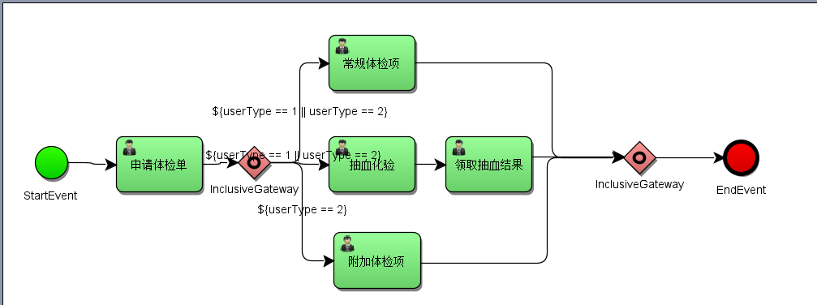
 |  |  |  |  |  |  |  | 可以设置条件为true，执行：
 |  |  |  |  |  |  |  | 常规体检项
 |  |  |  |  |  |  |  | 抽血化验 |  | 这三个其中某些满足条件的汇聚
 |  |  |  |  |  |  |  | 附加体检项

 | ！------------------------------到此结束-------------------------！

